信用交易
融资融券市场交易数据统计(2025-02-11)

标的证券 | 融资融券余额（亿元） | 融资余额（亿元） | 融券余额（亿元） | 融资买入额（亿元） | 融资融券规模变化（亿元） | 融资余额增幅(‰) | 融券余额增幅(%)
统计数据 | 18,462.48 | 18,312.09 | 109.07 | 1,574.68 | 63.34 | 3.25 | 1.71
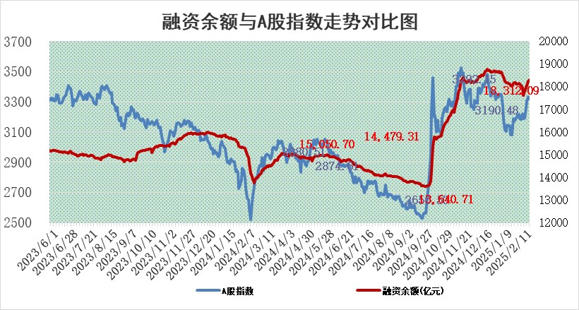

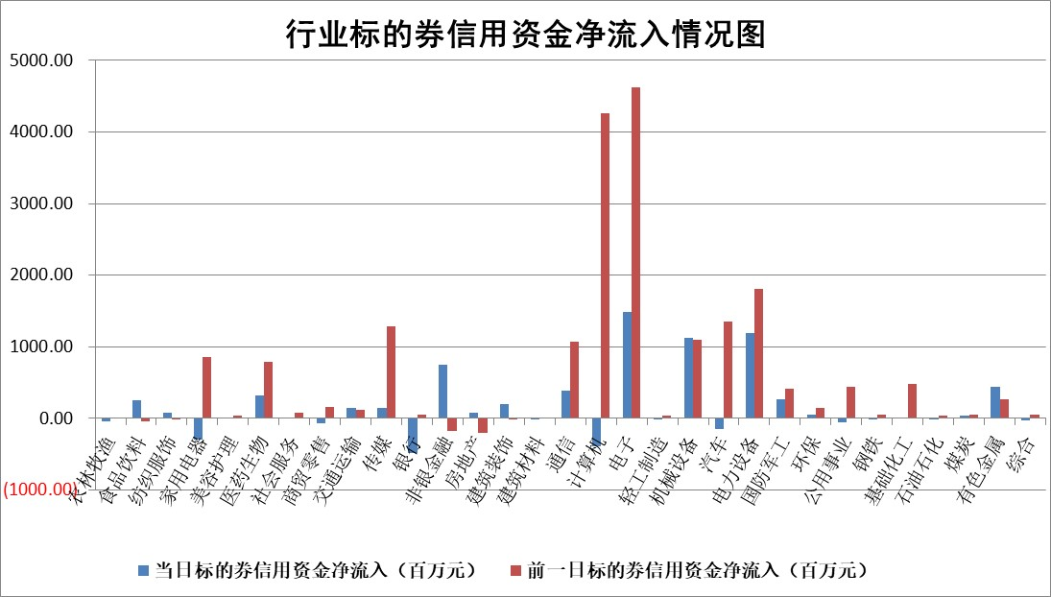

标的基金代码 | 标的基金简称 | 融资余额/市值(%) | 融资余额增幅(%) | 融资买入额/成交金额(%) | （融资余额净增额-融券余额净增额）/市值(‱) | 融券余额降幅(%) | ABS[（融资余额净增额-融券余额净增额）/市值净增额-1](%)
159902 | 华夏中小板ETF | 0.00 | 0.00 | 0.00 | 0.00 | 0.00 | 100.00
159915 | 易方达创业板ETF | 3.15 | 0.62 | 215825.94 | 1.91 | -3.35 | 102.30
159919 | 嘉实沪深300ETF | 0.59 | 0.38 | 2.64 | 0.25 | 3.59 | 100.37
159920 | 华夏恒生ETF | 29.59 | 0.05 | 7.54 | 1.41 | 0.00 | 100.81
159922 | 嘉实中证500ETF | 0.67 | -0.05 | 9.66 | 0.16 | 1.46 | 100.08
159925 | 南方沪深300ETF | 0.59 | 19.07 | 2.09 | 9.41 | 0.00 | 110.85
159928 | 消费ETF | 3.19 | 1.81 | 2.44 | 5.70 | 0.91 | 79.21
159934 | 易方达黄金ETF | 55.39 | 0.11 | 8.66 | 5.87 | 0.00 | 98.15
159939 | 全指信息技术ETF | 0.92 | -5.36 | 8.64 | -4.76 | 10.95 | 95.42
159940 | 全指金融地产ETF | 0.34 | 3.61 | 0.02 | 1.19 | 0.00 | 101.99
159995 | 半导体芯片ETF | 2.56 | -0.53 | 527.25 | -1.18 | 2.01 | 99.34
159997 | 天弘中证电子ETF | 1.90 | 3.62 | 2.21 | 6.72 | 10.70 | 104.16
159998 | 天弘中证计算机主题ETF | 0.58 | -4.73 | 0.15 | -2.60 | 1.21 | 97.71
510050 | 华夏上证50ETF | 2.52 | -0.77 | 135.88 | -1.21 | 26.45 | 99.04
510180 | 华安上证180ETF | 0.54 | 0.44 | 4.79 | 0.40 | 22.37 | 101.17
510880 | 华泰柏瑞红利ETF | 1.01 | -8.96 | 6.51 | -9.25 | 79.84 | 75.90
510900 | 易方达恒生H股ETF | 33.24 | -0.17 | 1.80 | -5.49 | 0.00 | 96.54
511010 | 5年期国债ETF | 2.84 | -0.12 | 0.04 | -0.35 | 0.00 | 84.96
511380 | 可转债及可交换债券ETF | 1.45 | 4.68 | 24.87 | 6.46 | 0.00 | 140.03
512000 | 全指证券ETF | 6.86 | 2.35 | 32.82 | 15.86 | 0.84 | 127.92
512010 | 沪深300医药卫生ETF | 7.85 | 0.08 | 81.97 | 0.79 | 0.96 | 100.60
512070 | 沪深300非银ETF | 2.71 | 1.15 | 303.14 | 3.11 | 0.77 | 104.78
512400 | 南方中证申万有色金属ETF | 3.08 | -0.43 | 1.18 | -3.53 | -18.85 | 119.88
512580 | 广发中证环保产业ETF | 1.00 | 1.97 | 0.21 | 1.92 | 0.00 | 101.64
512660 | 国泰中证军工ETF | 2.74 | -1.14 | 16.59 | -2.98 | 1.69 | 94.67
512800 | 华宝中证银行ETF | 6.08 | -2.97 | 3.12 | -19.84 | -5.26 | 178.86
512980 | 广发中证传媒ETF | 1.74 | -7.76 | 1026.77 | -15.03 | -2.53 | 98.05
515030 | 华夏中证新能源汽车ETF | 1.95 | -0.55 | 4.10 | -0.92 | 1.78 | 98.86
515050 | 华夏中证5G通信主题ETF | 1.10 | 8.27 | 5.54 | 8.37 | 0.00 | 130.18
515070 | 华夏中证人工智能ETF | 3.75 | 2.72 | 14.47 | 9.94 | 0.00 | 94.95
标的股票比较指标 |  | 融资余额/流通A股市值(%) | 融资余额增幅(%) | 融资买入额/成交金额(%) | （融资余额净增额-融券余额净增额）/流通A股市值(‱) | 融券余额降幅(%) | ABS[（融资余额净增额-融券余额净增额）/流通A股市值净增额-1](%)
前十名标的个股 |  | 鹏都农牧 | 金帝股份 | 包钢股份 | 金帝股份 | 四方精创 | 光大同创
 |  | 东旭光电 | 药易购 | 悦安新材 | 联创电子 | 康力电梯 | 山水比德
 |  | 威创股份 | 联创电子 | 安杰思 | 药易购 | 美克家居 | 嘉曼服饰
 |  | 海印股份 | 巨轮智能 | 国力股份 | 优刻得 | 瑞茂通 | 拓荆科技
 |  | 广汇汽车 | 康希通信 | 新锐股份 | 豪恩汽电 | 锦富技术 | 安邦护卫
 |  | 首航高科 | 天山电子 | 华锐精密 | 巨轮智能 | 中光学 | 睿昂基因
 |  | 超华科技 | 优刻得 | 久日新材 | 安凯微 | 华媒控股 | 炬芯科技
 |  | 联络互动 | 宁波东力 | 华兴源创 | 天山电子 | 三维通信 | 中兰环保
 |  | 爱康科技 | 吉视传媒 | 金宏气体 | 云从科技 | 海宁皮城 | 瑜欣电子
 |  | 长江健康 | 趣睡科技 | 浙商银行 | 华铁应急 | 上海环境 | 日月明
后十名标的个股 |  | 海通证券 | 盛科通信 | 青云科技 | 蜂助手 | 杭电股份 | 英搏尔
 |  | 普利制药 | 卓翼科技 | 新时达 | 卓翼科技 | 鸿利智汇 | 品高股份
 |  | 世纪华通 | 蜂助手 | 世荣兆业 | 安凯客车 | 帝科股份 | 久盛电气
 |  | 观典防务 | 光大同创 | 杭钢股份 | 致远互联 | 华数传媒 | 润欣科技
 |  | 卓朗科技 | 安凯客车 | 艾森股份 | 光大同创 | 豪恩汽电 | 信维通信
 |  | 凯撒文化 | 山东高速 | 成大生物 | 拓维信息 | 日照港 | 兴欣新材
 |  | 惠程科技 | 精智达 | 内蒙华电 | 崇德科技 | 西部黄金 | 天奇股份
 |  | 盛屯矿业 | 拓维信息 | 海兰信 | 英力股份 | 凯美特气 | 中欣氟材
 |  | 江苏舜天 | 新莱福 | 海通证券 | 慧博云通 | 拓日新能 | 中信金属
 |  | 广电网络 | 纳芯微 | 普利制药 | 奥飞数据 | 天润工业 | 秦安股份
说明：1.以上普通交易数据和信用交易数据皆以交易日收盘后数据为基准；2.上述标的证券总数据只计算标的证券市场总数据，不包括从标的证券中调出去标的证券数据，所以与交易所公布的总值略有不同； 3.上述行业采用申万一级行业分类；4.以上标的基金和标的个股中比较的6个指标值中：前5个（从左至右）为正向指标，值越大排名越靠前；第6个为逆向指标，值越小，排名越靠前；5.第6个指标中ABS[]表示求绝对值，其主要用于考量信用资金相对净流入对股价相对净变化的贡献程度；6.数据来源：wind，交易所。

 |  |  |  | 证券代码 | 新增融资余额 | 融资买入额 | 融资买入增幅前10
 |  | 1 | 西部建设 | 002302 | 80643953 | 177472374 | 41%
 |  | 2 | 天键股份 | 301383 | 27855096 | 56831811 | 39%
 |  | 3 | 井松智能 | 688251 | 7040854 | 13763946 | 27%
 |  | 4 | 国电电力 | 600795 | 116116226 | 151740647 | 23%
 |  | 5 | 华立科技 | 301011 | 9342856 | 31199107 | 23%
 |  | 6 | 捷邦科技 | 301326 | 9066090 | 22350547 | 22%
 |  | 7 | 海利尔 | 603639 | 19864834 | 35520613 | 20%
 |  | 8 | 华研精机 | 301138 | 7597460 | 13339451 | 16%
 |  | 9 | 鹏辉能源 | 300438 | 83773067 | 304558811 | 16%
 |  | 10 | 建科股份 | 301115 | 7106455 | 29879412 | 15%

